상품제안서
NEW 프롬비 사일런트 스톰 저소음 휴대용선풍기 | 상품코드: F23868

 |  |  |  |  |  |  | 02-412-0044 | www.easy1.co.kr
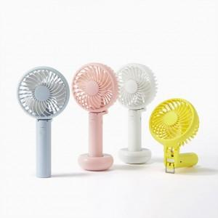 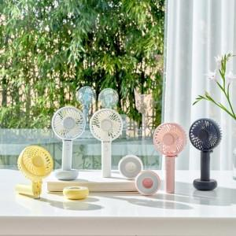 

【상세/제작정보】

【인쇄/포장옵션】 | 레이저 / 포장지포장

【공급단가】 | 수량 | 30~ | 50~ | 100~ | 300~ | 500~
*VAT별도 | 단가 | 19,630원 | 19,300원 | 18,810원 | 18,490원 | 18,000원

【상품 URL】 | http://www.easy1.co.kr/src/goods_detail.php?gdno=23868

